Hoja1
2023-09-14 13:46:48

LA PAZ 28 - HAEDO 4460-2005
BUENOS AIRES luquearti@gmail.com
____________________________________________________________________________________
 |  |  | "PITONES"
 |  |  | Con y Sin TOPE

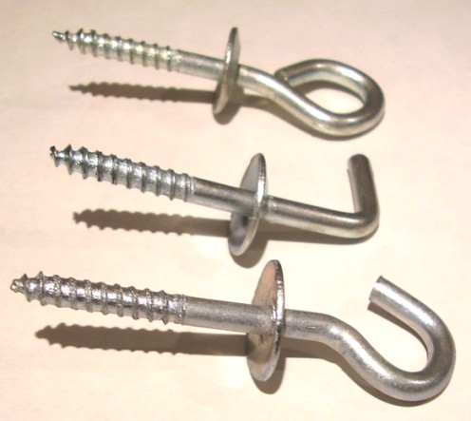

ABIERTO – CERRADO - ESCUADRA

CON TOPE
COD. | Nº | ENVASE | PRECIO
PICC-010 | Nº 5 | 50 | 1186.11
PICC-011 | Nº 6 | 50 | 1581.48
PICC-012 | Nº 8 | 50 | 2290.82
PICC-013 | Nº10 | 25 | 1948.24

SIN TOPE
COD. | Nº | ENVASE | PRECIO
PICS-010 | Nº 5 | 100 | 1523.34
PICS-011 | Nº 6 | 100 | 2012.63
PICS-012 | Nº 8 | 100 | 2535.02
PICS-013 | Nº10 | 50 | 2215.68

PRECIO POR ENVASE

